リフレシャイン (4)
窓ガラスのお得なリフォームのお知らせです
オールシーズン快適空間 【高機能フィルム リフレシャインTW-32】
冬は室内の暖房熱を外に逃がさない 夏は有害な紫外線や太陽熱をシャットアウト
窓リフォームの新提案 二重窓やペアガラスと比べても簡単で安価に窓のリフォームができます
是非お試し下さい。窓に特殊フィルムを貼るだけで快適空間が実現！
特徴①
地震や台風、人の衝突等でガラスが割れても落下しない安心性能 (JIS A 5759)
UVカット効果で日焼けを軽減
特徴②
お肌やフローリング、カーテンの日焼けを軽減UV-A Bを99％以上カット 防虫効果あり

特徴③
フィルムを貼っても透明度が変わらないので窓からの景観を損ねない 耐久年数15年
フィルム無
フィルム有
特徴④ 夏は外部からの熱をカット 冬は室内の熱を逃がさない

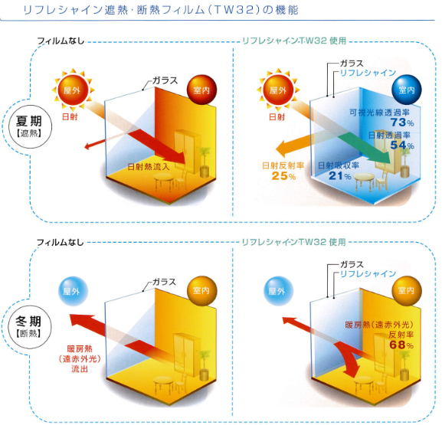
特典：このチラシをお持ちの方のみ、通常価格より20％OFF
※材料、作業費用込み

通常価格
1㎡あたり 15,000円

チラシ特別価格
1㎡あたり 12,000円

材料込みの金額となります。
その他、各種メーカー製品、防犯フィルム、目隠しフィルム等も取り揃えております。現地調査、御見積りは無料。地域最安値で安心の施工を行います。

※リフレシャインホームページより抜粋

少しでもご興味がある方は、どんな些細なことでも結構です。お気軽にお問合せ下さい。こちらからの営業は一切致しません。ご依頼が殺到するので、ご予約の方はお早目のお申し込みをお願い致します。
お電話は平日9：00～18：00まで。

お名前 |  | TEL
 |  | FAX
ご住所 |  | ご要望
お問合せはこちら

ECOP施工販売店
住所：北九州市小倉南区上吉田5丁目17-8
TEL:093-555-6446 FAX:093-555-8149
溝正商会 | 担当者：東園 良太
窓ガラスフィルム施工専門

